Nederlands
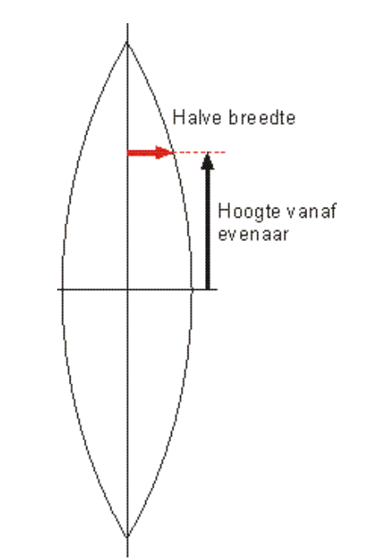
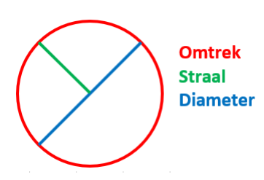
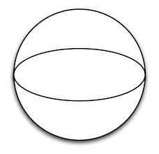
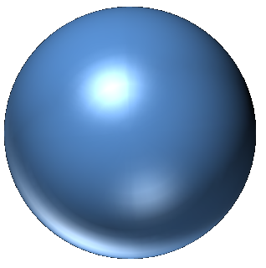
0,0
5,9 cm
23,6 cm
Dit is een voorbeeld van een bol met een diameter van 30 cm, bestaande uit 8 patroondelen.
47,1 cm
23,6 cm
5,9 cm
11,8 cm
Patroontekenen van bollen, opblaasbaar latex

Met deze tabel kun je zelf patronen voor perfect ronde bollen maken.
Je hoeft allen de GELE vakjes in te vullen, namelijk de diameter van de bol en hoeveel patroondelen/stroken de bol moet worden. De afmetingen worden dan direct getoond in de tabel. Vervolgens kun je het patroon tekenen met een liniaal. Teken eerst het kruis, horizontaal en verticaal en begin bij de evenaar (=0,0). Op deze manier heb je ¼ vh patroon. De rest kun je dan kopiëren uiteraard.

Diameter bol | 30 | cm
Aantal stroken | 8 | stuks

Breedte strook | 11.8
Lengte strook | 47.1

Hoogte vanaf 'evenaar' | Halve breedte
0 | 5.9
1.2 | 5.9
2.4 | 5.8
3.5 | 5.7
4.7 | 5.6
5.9 | 5.4
7.1 | 5.2
8.2 | 5.0
9.4 | 4.8
10.6 | 4.5
11.8 | 4.2
13.0 | 3.8
14.1 | 3.5
15.3 | 3.1
16.5 | 2.7
17.7 | 2.3
18.8 | 1.8
20.0 | 1.4
21.2 | 0.9
22.4 | 0.5
23.6 | 0.0

English
Half width
Height from equator
0,0
5,9 cm
23,6 cm
This is an example of a sphere with a diameter of 30 cm, consisting of 8 pattern parts.
Half width
Height from equator
Circumference
Ray
Diameter
47,1 cm
23,6 cm
5,9 cm
11,8 cm
Pattern drawing of spheres, inflatable latex

With this table you can make your own patterns for perfectly round spheres.
You only have to fill in the YELLOW boxes, namely the diameter of the sphere and how many pattern parts / strips the sphere should be. The dimensions are then shown directly in the table. Then you can draw the pattern with a ruler. First draw the cross, horizontally and vertically and start at the equator (= 0,0). This way you have ¼ of the pattern. You can copy the rest of course.

Diameter sphere | 30 | cm
Number of parts | 8 | parts

Part width | 11.8
Part length | 47.1

Height from 'equator' | Half width
0 | 5.9
1.2 | 5.9
2.4 | 5.8
3.5 | 5.7
4.7 | 5.6
5.9 | 5.4
7.1 | 5.2
8.2 | 5.0
9.4 | 4.8
10.6 | 4.5
11.8 | 4.2
13.0 | 3.8
14.1 | 3.5
15.3 | 3.1
16.5 | 2.7
17.7 | 2.3
18.8 | 1.8
20.0 | 1.4
21.2 | 0.9
22.4 | 0.5
23.6 | 0.0

Deutsch
Musterzeichnung von Kugeln, aufblasbarem Latex
Halbe Breite
Höhe vom Äquator
0,0
5,9 cm
23,6 cm
Dies ist ein Beispiel für eine Kugel mit einem Durchmesser von 30 cm, die aus 8 Musterteilen besteht.
Halbe Breite
Höhe vom Äquator
Umfang
Strahl
Durchmesser
47,1 cm
23,6 cm
5,9 cm
11,8 cm
Mit diesem Tisch können Sie Ihre eigenen Muster für perfekt runde Kugeln erstellen.
Sie müssen nur die GELBEN Felder ausfüllen, nämlich den Durchmesser der Kugel und die Anzahl der Musterteile / Streifen, die die Kugel haben soll. Die Abmessungen werden dann direkt in der Tabelle angezeigt. Dann können Sie das Muster mit einem Lineal zeichnen. Zeichnen Sie zuerst das Kreuz horizontal und vertikal und beginnen Sie am Äquator (= 0,0). Auf diese Weise haben Sie ¼ des Musters. Sie können den Rest natürlich kopieren.

Durchmesser Kugel | 30 | cm
Anzahl der Teile | 8 | teile

Part width | 11.8
Part length | 47.1

Höhe vom Äquator | Halbe Breite
0 | 5.9
1.2 | 5.9
2.4 | 5.8
3.5 | 5.7
4.7 | 5.6
5.9 | 5.4
7.1 | 5.2
8.2 | 5.0
9.4 | 4.8
10.6 | 4.5
11.8 | 4.2
13.0 | 3.8
14.1 | 3.5
15.3 | 3.1
16.5 | 2.7
17.7 | 2.3
18.8 | 1.8
20.0 | 1.4
21.2 | 0.9
22.4 | 0.5
23.6 | 0.0

Français
Portée
Faisceau
Diamètre sphère
Demi-largeur
Hauteur de l'équateur
0,0
5,9 cm
23,6 cm
Voici un exemple de sphère de 30 cm de diamètre composée de 8 pièces de patron.
Demi-largeur
Hauteur de l'équateur
47,1 cm
23,6 cm
5,9 cm
11,8 cm
Dessin de modèle de sphères, latex gonflable

Avec cette table, vous pouvez créer vos propres motifs pour des sphères parfaitement rondes.
Il vous suffit de remplir les cases JAUNES, à savoir le diamètre de la sphère et le nombre de parties / bandes du motif que la sphère doit représenter. Les dimensions sont alors affichées directement dans le tableau. Ensuite, vous pouvez dessiner le motif avec une règle. Dessinez d'abord la croix, horizontalement et verticalement, en commençant par l'équateur (= 0,0). De cette façon, vous avez ¼ du motif. Vous pouvez bien sûr copier le reste.

Diamètre sphère | 30 | cm
Nombre de bandes | 8 | pièces

Largeur de bande | 11.8
Longueur de bande | 47.1

Hauteur de l'équateur | Demi-largeur
0 | 5.9
1.2 | 5.9
2.4 | 5.8
3.5 | 5.7
4.7 | 5.6
5.9 | 5.4
7.1 | 5.2
8.2 | 5.0
9.4 | 4.8
10.6 | 4.5
11.8 | 4.2
13.0 | 3.8
14.1 | 3.5
15.3 | 3.1
16.5 | 2.7
17.7 | 2.3
18.8 | 1.8
20.0 | 1.4
21.2 | 0.9
22.4 | 0.5
23.6 | 0.0

Português
Circunferência
Raio
Diâmetro
0,0
5,9 cm
23,6 cm
Este é um exemplo de uma esfera com um diâmetro de 30 cm, composta por 8 partes do padrão.
Meia largura
Elevação do equador
Meia largura
Elevação do equador
47,1 cm
23,6 cm
5,9 cm
11,8 cm
Desenho padrão de esferas, látex inflável

Com esta mesa, você pode fazer seus próprios padrões para esferas perfeitamente redondas.
Você só precisa preencher as caixas AMARELAS, ou seja, o diâmetro da esfera e quantas peças / tiras do padrão a esfera deve ter. As dimensões são então imediatamente mostradas na tabela. Em seguida, você pode desenhar o padrão com uma régua. Primeiro desenhe a cruz, horizontal e verticalmente e comece no equador (= 0,0). Dessa forma, você tem ¼ do padrão. Você pode, é claro, copiar o resto.

Esfera de diâmetro | 30 | cm
Número de tiras | 8 | peças

Largura da faixa | 11.8
Comprimento da tira | 47.1

Elevação do 'equador' | Meia largura
0 | 5.9
1.2 | 5.9
2.4 | 5.8
3.5 | 5.7
4.7 | 5.6
5.9 | 5.4
7.1 | 5.2
8.2 | 5.0
9.4 | 4.8
10.6 | 4.5
11.8 | 4.2
13.0 | 3.8
14.1 | 3.5
15.3 | 3.1
16.5 | 2.7
17.7 | 2.3
18.8 | 1.8
20.0 | 1.4
21.2 | 0.9
22.4 | 0.5
23.6 | 0.0

Italiano
Circonferenza
Ray
Diametro
0,0
5,9 cm
23,6 cm
Questo è un esempio di una sfera con un diametro di 30 cm, composta da 8 parti del modello.
Mezza larghezza
Elevazione da 'equatore'
Mezza larghezza
Elevazione da 'equatore'
47,1 cm
23,6 cm
5,9 cm
11,8 cm
Disegno del modello di sfere, lattice gonfiabile

Con questo tavolo puoi creare i tuoi motivi per sfere perfettamente rotonde.
Devi solo riempire le caselle GIALLE, ovvero il diametro della sfera e quanti pezzi/strisce del cartamodello dovrebbe essere la sfera. Le dimensioni vengono quindi immediatamente riportate nella tabella. Quindi puoi disegnare il motivo con un righello. Prima disegna la croce, orizzontalmente e verticalmente e inizia dall'equatore (=0,0). In questo modo hai ¼ del modello. Ovviamente puoi copiare il resto.

Diametro sfera | 30 | cm
Numero di strisce | 8 | pezzi

Larghezza della striscia | 11.8
Lunghezza della striscia | 47.1

Elevazione da 'equatore' | Mezza larghezza
0 | 5.9
1.2 | 5.9
2.4 | 5.8
3.5 | 5.7
4.7 | 5.6
5.9 | 5.4
7.1 | 5.2
8.2 | 5.0
9.4 | 4.8
10.6 | 4.5
11.8 | 4.2
13.0 | 3.8
14.1 | 3.5
15.3 | 3.1
16.5 | 2.7
17.7 | 2.3
18.8 | 1.8
20.0 | 1.4
21.2 | 0.9
22.4 | 0.5
23.6 | 0.0

Español
Patrón de dibujo de esferas, látex inflable.
0,0
5,9 cm
23,6 cm
Este es un ejemplo de una esfera con un diámetro de 30 cm, que consta de 8 partes de patrón.
Circonferenza
Rayo
Diametro
Medio ancho
Elevación desde el ecuador
Medio ancho
Elevación desde el ecuador
47,1 cm
23,6 cm
5,9 cm
11,8 cm
Con esta mesa puedes hacer tus propios patrones para esferas perfectamente redondas.
Solo necesita completar los cuadros AMARILLOS, es decir, el diámetro de la esfera y cuántas piezas de patrón / tiras debe tener la esfera. Las dimensiones se muestran inmediatamente en la tabla. Luego puedes dibujar el patrón con una regla. Primero dibuja la cruz, horizontal y verticalmente y comienza en el ecuador (= 0,0). De esta forma tienes ¼ del patrón. Por supuesto, puede copiar el resto.

Esfera de diámetro | 30 | cm
Numero de tiras | 8 | piezas

Ancho de la tira | 11.8
Longitud de tira | 47.1

Hoogte vanaf 'evenaar' | Halve breedte
0 | 5.9
1.2 | 5.9
2.4 | 5.8
3.5 | 5.7
4.7 | 5.6
5.9 | 5.4
7.1 | 5.2
8.2 | 5.0
9.4 | 4.8
10.6 | 4.5
11.8 | 4.2
13.0 | 3.8
14.1 | 3.5
15.3 | 3.1
16.5 | 2.7
17.7 | 2.3
18.8 | 1.8
20.0 | 1.4
21.2 | 0.9
22.4 | 0.5
23.6 | 0.0

